Sheet1
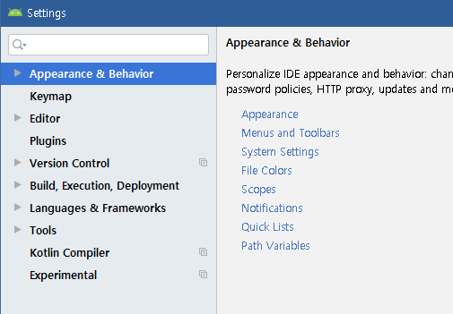
DAY3 - 1
안드로이드 설정 | File 안에 Settings 선택

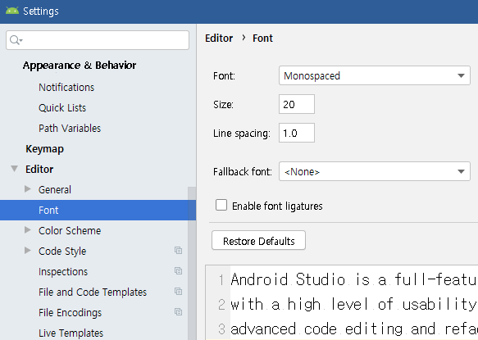
 | 글꼴 크기 바꾸기

 | 자동으로 임포트 설정

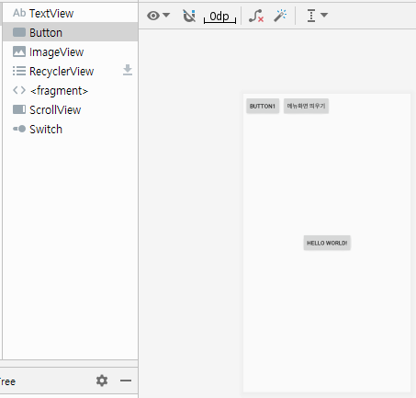
버튼 넣기 | 버튼 넣기 | 세팅 | activate_main.xml

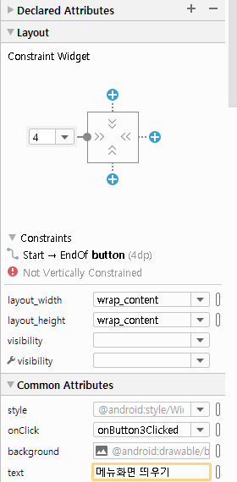
버튼 정보 넣기 | text 바꾸기 | 세팅 | activate_main.xml
 | onClick 함수 설정하기

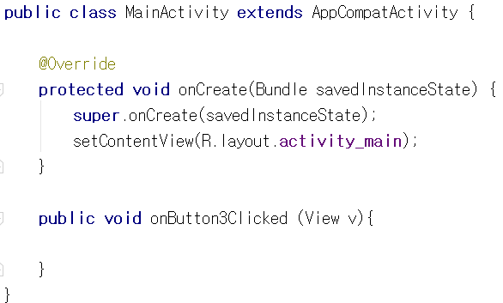
함수설정 | onClick 함수 설정하기 | 코드 | MainActivity.java

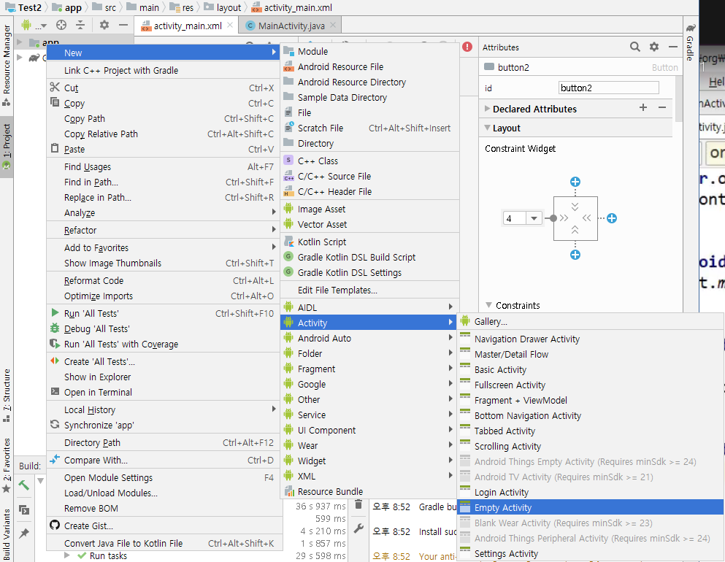
onClick 설정 | 화면 새로 띄우기! | 세팅
 | app에 오른쪽클릭
 | new -> activity -> empty activity

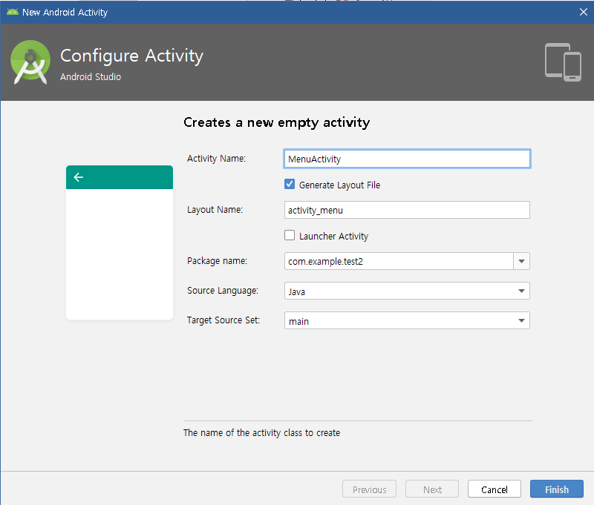
onClick 설정 | 화면 새로 띄우기! 위해서 새운창 설정 | 세팅
 | MenuActivity로 이름을 설정
 | finish 클릭

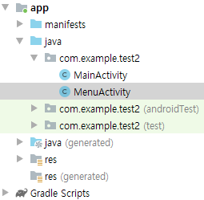
onClick 설정 | 파일이 2개가 있음 | 세팅

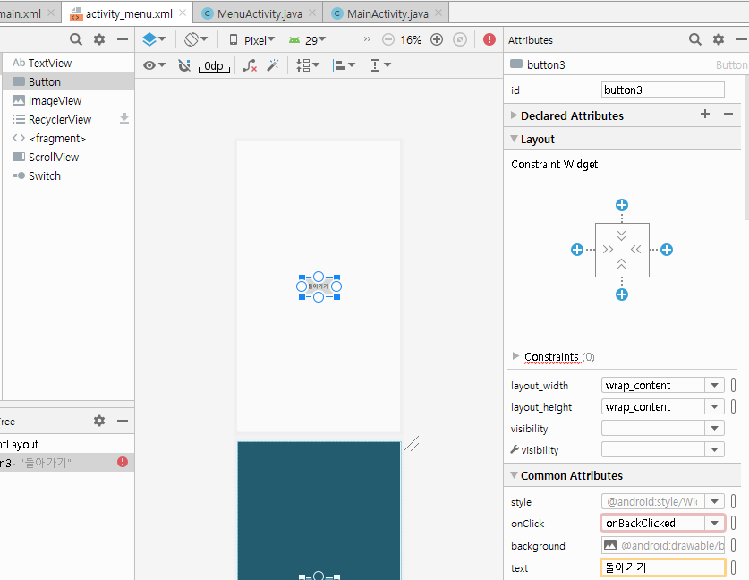
돌아가기 onclick 설정 | activity_menu로 간다 | 세팅 | activity_menu.xml
 | 버튼 하나 추가
 | text에 돌아가기
 | onClick에 onBackClicked 함수 이름 추가

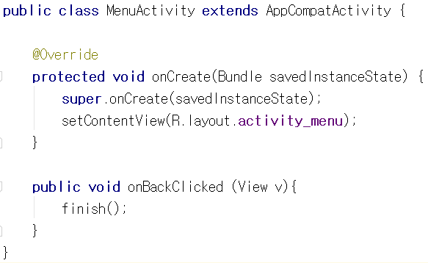
함수설정 | onClick 함수 설정하기 | 코드 | MenuActivity.java
 | finish() 함수를 추가하여 "지금화면 없애줘!"

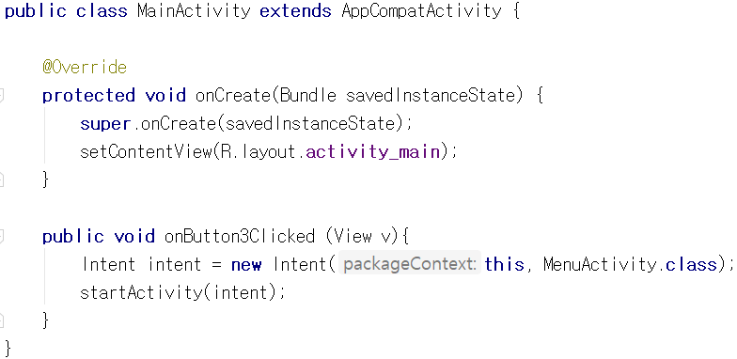
함수설정 | onClick 함수 설정하기 | 코드 | MainActivity.java
 | MenuActivity를 띄워줘!!

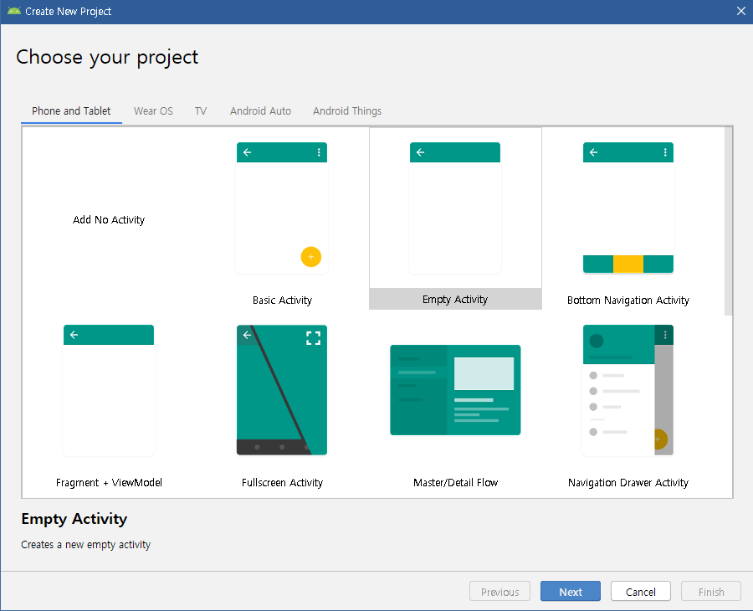
DAY3 - 2
새로운 프로젝트 생성 | 새로운 프로젝트 생성 | 세팅

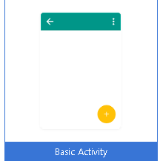
새로운 프로젝트 생성 | Basic Activity 선택 | 세팅

그냥 설명들 이었음…

